Trapez
Pole trapezu
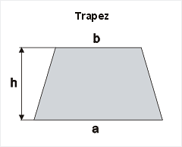
Oblicz pole trapezu o podstawie dolnej a, górnej b i wysokości h

Wskazówka: pole trapezu obliczamy według wzoru

Podstawa dolna a [cm] | Podstawa górna b [cm] | Wysokość h [cm] | Pole trapezu [cm2] | Wyniki
25 | 14 | 12 |  | 234
32 | 22 | 14 |  | 378
39 | 30 | 16 |  | 552
46 | 60 | 18 |  | 954
53 | 31 | 20 |  | 840
60 | 20 | 22 |  | 880
67 | 45 | 24 |  | 1344
74 | 61 | 26 |  | 1755
81 | 50 | 28 |  | 1834
88 | 36 | 30 |  | 1860

